关系图
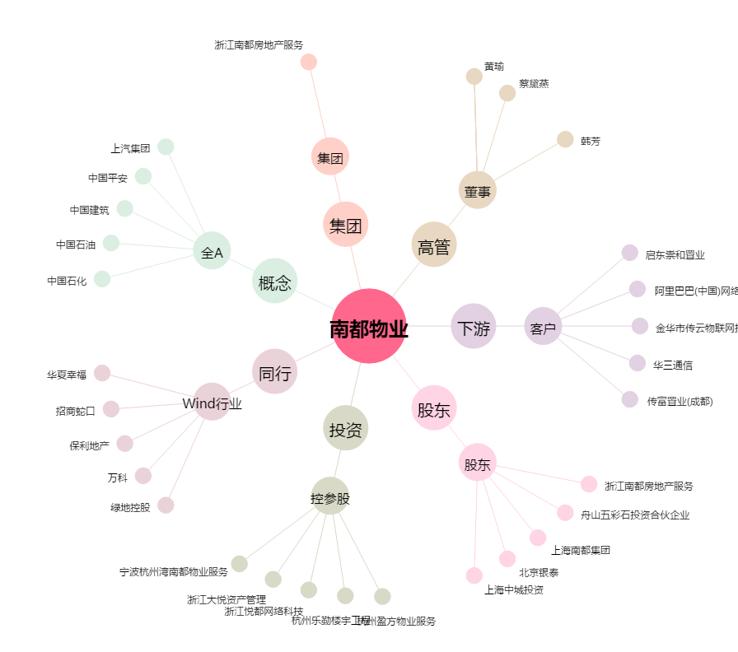
南都物业[603506.SH] - 关系概览图

